Rapport
Opname werktuigbouwkundige installaties scholen |  |  |  | Algemene informatie
In het gebouw zijn er twee warmteopwekkers. Twee gasketels van Remeha Quinta pro 65 en 115. De ketels zijn type C toestellen maar worden gebruikt als type B. Verder was er in de ketelruimte een lekkage in de rookgasafvoer zichtbaar, de leidingen waren ook niet geisoleerd.
In de lokalen hangen platenradiatoren type 22 of 33 met Danfoss thermosstaatkranen. In de toiletruimtes hangen platenradiatoren type 10 met Danfoss thermosstaatkranen. De toevoer van verse lucht gaat via de klapramen in de verschillende ruimtes. Verder hangt er in de keuken een close in boiler. Tot slot is het gehele gebouw voorzien van TL-buizen verlichting.
Opdrachtgever | OZHW
Contactpersoon
Objectgegevens

Informatief
Naam object | De Tweemaster
Type | Schoolgebouw

Classificatie
Gebouwtype | Schoolgebouw
Subtype | Basisschool
Daktype
Gebouwhoogte

Adresgegevens
Straat | Schoener
Huisnummer | 120
Toevoeging
Volgnummer
Postcode | 2991 JN
Plaats | Barendrecht

Registratiegegevens invoer
Opnamedatum (bezoekdatum) | 2021-12-07
Uitgevoerd door | Jibril Qorane

Verwarming

Warmteopwekkers
Functie
Omschrijving | Gasketel 1 | Gasketel 2
Aantal | 1 | 1
Fabrikant | Remeha | Remeha
Type | Quinta pro 65 | Quinta pro 115
Capaciteit | 65 | 115
Bouwjaar | 2006 | 2006
Ketelnummer
Stookconfiguratie | Type B | Type B
Uitwendige staat | Goed | Goed
Ketelafsluiters | Ja | Ja
Type | CIM | CIM
DN | 32 | 32
Drukveiligheid | Ja | Ja
Type | SV | SV
DN | 20 | 20
Druk | 3 | 3 | Bar
Trechter en afvoer | Het wordt op de vloer gedumpt niet in de riolering
Rookgasafvoer | Aluminium/staal | Aluminium/staal
Luchttoevoer
Opmerking | Het is een type C toestel maar wordt gebruikt als Type B verder wordt de ketelruimte gebruikt als een fietsenberging | De rookgasafvoer lekt condens

Regeling
Fabrikant | Remeha Regeling
Type
Soort
Opmerking

Vulinstallatie
Omschrijving | Slang
Fabrikant
Type
Overige functies
Opmerking

Luchtafscheiding
Soort | Luchtpot
Fabrikant
Type
Diameter
Opmerkingen

Filter
Omschrijving | Niet aanwezig
Fabrikant
Type
Soort
Diameter
Opmerkingen

Expansievoorziening

Soort | Expansie 1 | Expansie 2
Fabrikant | Flamco | Flamco
Type | Flexcon | Flexcon
Inhoud | 50 | 50 | L
Voordruk | 0.5 | 0.5 | Bar
Aansluitgroep
Opmerking

Pompen
 | Ketel 1 | Ketel 2
Ketelpomp
Fabrikant | Grundfos | Grundfos
Type | UPM2 25-70 | UPM2 25-70 | 130 inbouwlengte
Schakeling
Voeding | 230 (1x) | 230 (1x)

Groepspomp
Fabrikant | Geen aparte groepen
Type
Schakeling
Voeding

Tapwater pomp
Fabrikant
Type
Schakeling
Voeding

Bypass ventiel
Fabrikant | Niet aanwezig
Diameter
Instelling
Opmerking

Inregelafsluiter
Fabrikant | Niet aanwezig
Diameter
Instelling
Opmerking

Smoorkleppen
Fabrikant
Type
Diameter
Instelling
Opmerking

Driewegklep
Fabrikant klep
Type
Opmerking
Motor Fabrikant
Type

Warmtemeter
Groep | Niet aanwezig
Fabrikant flow meter
Type
Doorlaat
Fabrikant warmtemeter
Type

Warmteafgifte
Fabrikant | Zie tab lokalen
Type
Afsluiter
Hoeveelheid

Koeling

Fabrikant
Type
Hoeveelheid
Huidige staat
Opmerking

Plattegrond
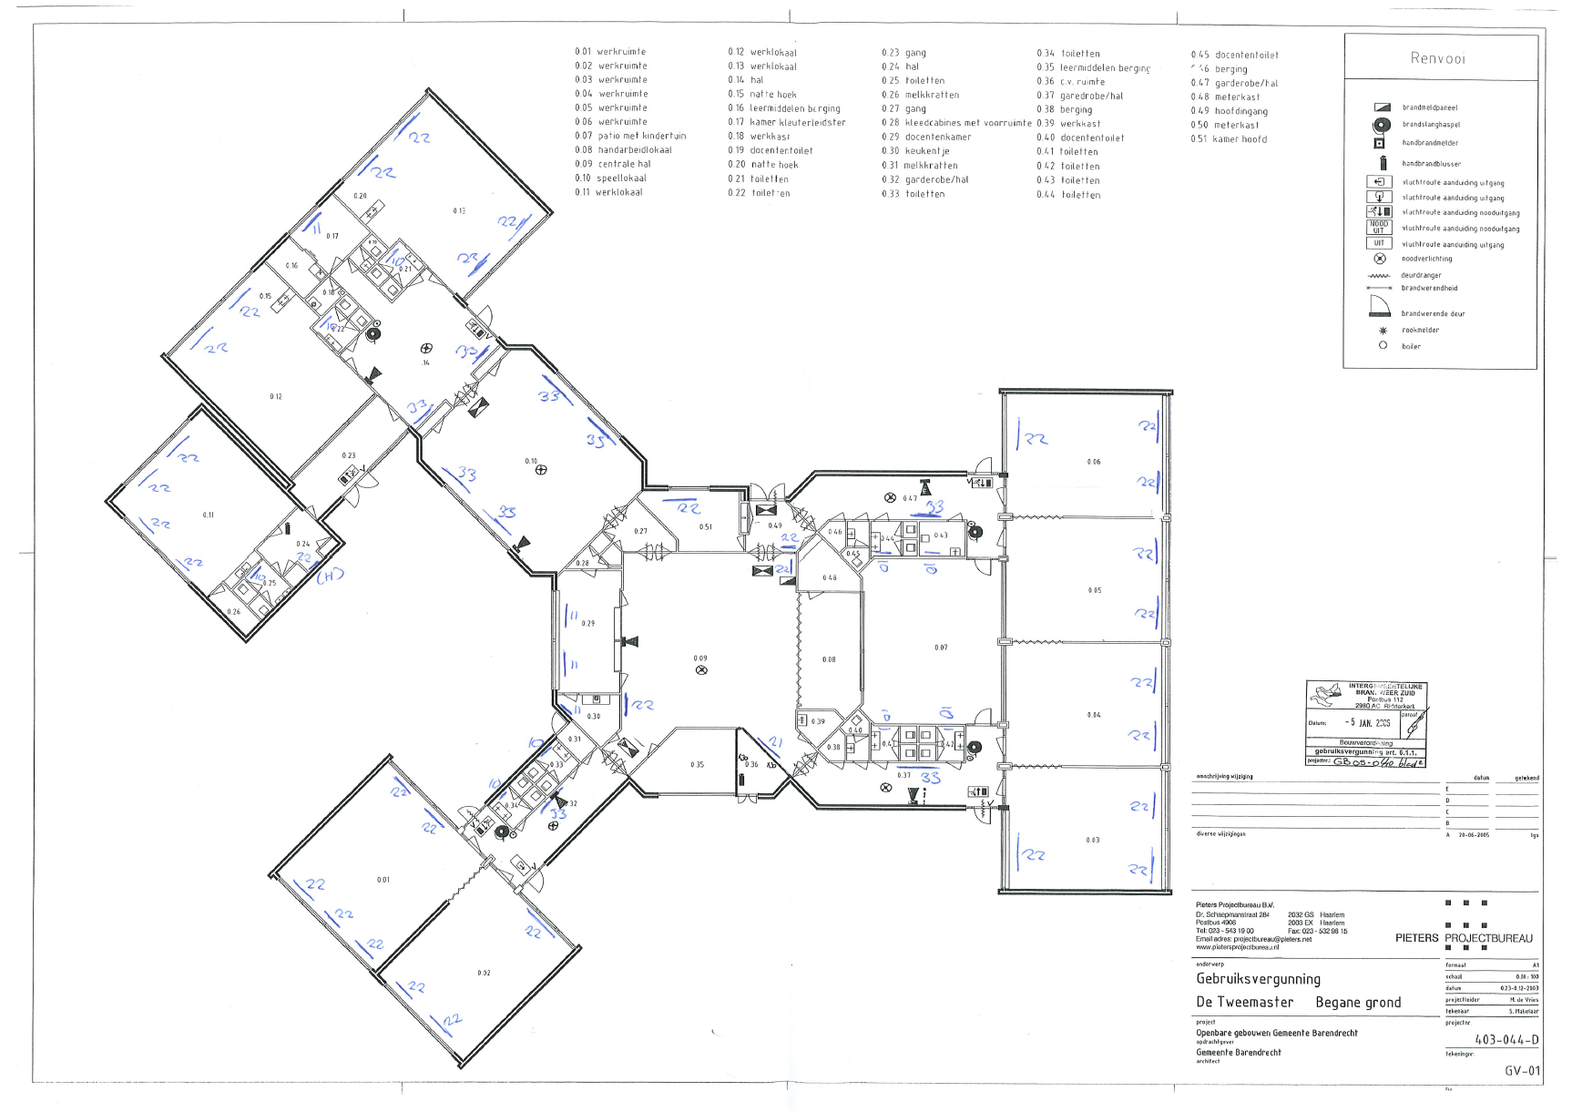

Foto
